상품제안서
송학나전명함+금속USB 세트 | 상품코드: S30464

 |  |  |  |  |  |  | 02-713-8555 | www.synergygift.co.kr
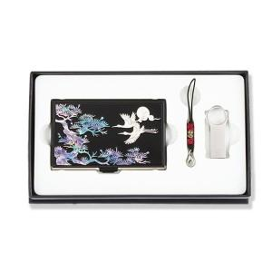

【상세/제작정보】

【인쇄/포장옵션】 | 레이저2곳 / 포장지포장

【공급단가】 | 수량 | 30~ | 50~ | 100~ | 500~ | 1,000~
*VAT별도 | 8GB | 24,380원 | 23,610원 | 22,460원 | 21,880원 | 21,500원
 | 16GB | 28,190원 | 27,300원 | 25,970원 | 25,300원 | 24,860원
 | 32GB | 32,000원 | 30,990원 | 29,480원 | 28,720원 | 28,220원
 | 64GB | 35,810원 | 34,680원 | 32,990원 | 32,140원 | 31,580원

【상품 URL】 | https://www.synergygift.co.kr:443/src/goods_detail.php?gdno=30464

